关系图
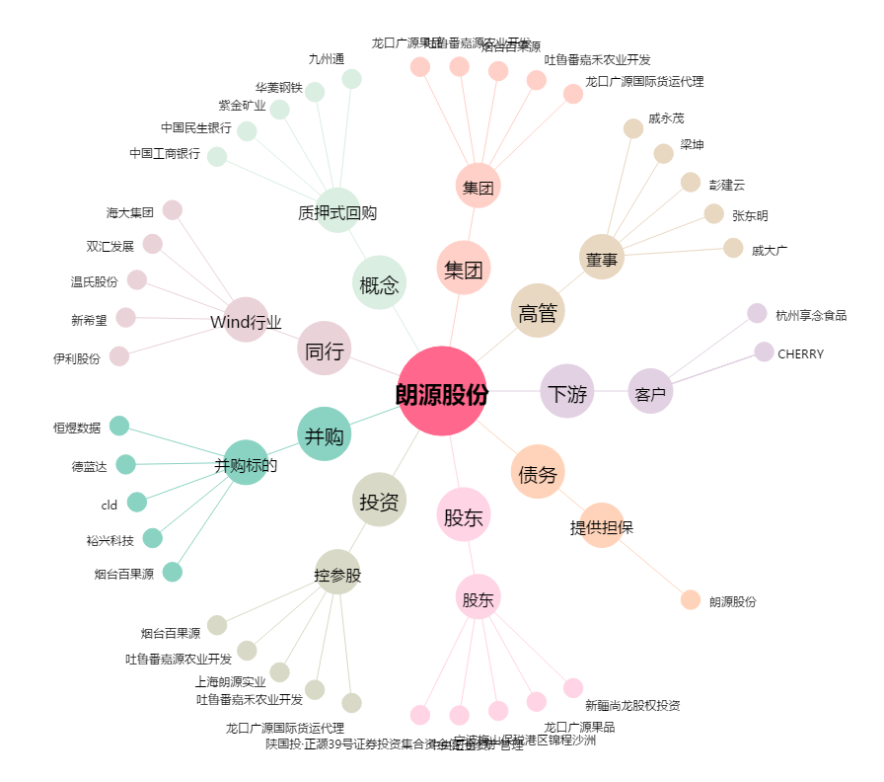
朗源股份[300175.SZ] - 关系概览图

